상품제안서
크린랲 크린랩 하이퍼맥스 이지컷 건전지 AAA 16개입 | 상품코드: F28717

 |  |  |  |  |  |  | 02-412-0044 | www.easy1.co.kr
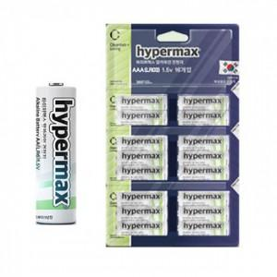

【상세/제작정보】 | 기본수량 미만 인쇄시 비용 추가. 스티커 제작및 부착 비용 별도 문의.

【인쇄/포장옵션】 | / 포장불가능

【공급단가】 | 수량 | 60~ | 120~ | 600~ | 1,000~ | 2,000~
*VAT별도 | 단가 | 6,570원 | 6,460원 | 6,300원 | 6,190원 | 6,020원

【상품 URL】 | https://dev.easy1.co.kr:443/src/goods_detail.php?gdno=28717

